Leht1
AS HALS TRADING |  | AS HALS TRADING - T | PÕHIHINNAD
Kivikülvi 8 |  | Sepa 19 | 13.04.2026
12915 Tallinn |  | 50113 Tartu | ilma käibemaksuta
Tel. 71 51 400 |  | Tel. 301 630
e-mail: hals@hals.ee |  | halstartu@hals.ee |  |  | Allahindlus
www.hals.ee |  |  |  |  | 0%

 | BIOPUHASTI
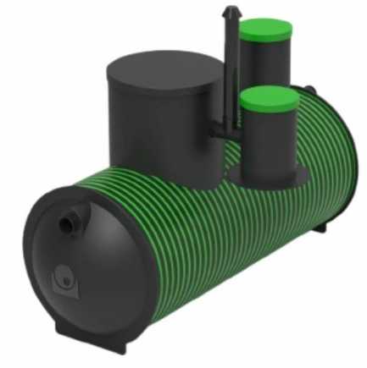
 | Kood | Nimetus |  | põhihind | Netohind

 | 70004755 | HDPE Ecolife BioC5 BIOPUHASTI |  | 5,716.50 | 5716.50
 | 70023086 | HDPE Ecolife BioC9 BIOPUHASTI |  | 6,859.80 | 6859.80
 | 70023087 | HDPE Ecolife BioC15 BIOPUHASTI |  | 8,003.10 | 8003.10
 | 70013608 | SEPTIKU JAOTUSKAEV 400 |  | 214.26 | 214.26
 | 70013661 | IMBVÄLJAKU KOMPLEKT BIOPUHASTILE C5, C9 |  | 365.14 | 365.14
 | 70023592 | JAOTUSKAEV BIOPUHASTILE C15 |  | 253.10 | 253.10
 | 70023593 | IMBVÄLJAKU KOMPLEKT BIOPUHASTILE C15 |  | 528.12 | 528.12

